処理概要
プロジェクト名 |  |  |  |  | 業務名 |  | システム名 |  | 機能ID | 機能名 | 作成日 | 作成者 | 更新日 | 更新者
foodRecipeApp |  |  |  |  | レシピ管理 |  | フードレシピシステム |  | FRB001 | TheMealDBデータ移行バッチ | 2026-07-07 | AnhHT4

1.本書の目的
外部API（TheMealDB）から最新のカテゴリおよびレシピデータを取得し、データベースに同期するバッチ処理（FRB001）の外部設計書
本書は、TheMealDBデータ同期バッチ（FRB001）の外部設計を定義する。処理概要・入出力データ・テーブル設計・エラー処理方針を明確にし、詳細設計および開発・テストの
基礎資料とする。

2.処理概要
本バッチは、TheMealDB APIからデータを取得し、データベースのカテゴリテーブル（categories）および料理テーブル（meals）へデータを登録する。これにより、
システム内の各画面・機能が外部APIへ直接リクエストを送らず、ローカルデータベースから高速かつ安定してデータを取得できるようにする。
本バッチは AWS Batch（Fargate）上でワンショット実行され、スケジュール実行は行わない。実行時、VPC内のNAT Gateway経由でTheMealDB APIへアクセスし、取得した
データをVPC内のデータベースへ登録する。
 | 構成図
TheMealDB API
呼び出し
TheMealDBデータデータ移行バッチ
DataBase
データ保存

Response返し

3.前提条件
1. ローカルデータベースサーバーが正常に起動しており、接続可能であること。
2. 外部API（TheMealDB）へのインターネット接続が可能であり、APIサービスが停止していないこと。

4.処理サイクル・タイミング
実行サイクル：日次
起動タイミング：毎日深夜 02:00 Japan
実行サイクル：手動実行（1回限り）
起動タイミング：担当者が手動でバッチを起動する
 | 初回実行が成功した場合、再実行は不要とする

5.入力データ
入力データ（参考）

6.オブジェクト構成
No |  | 物理名 |  |  |  | 論理名
1 |  | categories |  |  |  | カテゴリテーブル
2 |  | meals |  |  |  | レシピテーブル
3 |  | ingredients |  |  |  | 材料テーブル
4 |  | meal_ingredients |  |  |  | レシピ材料関連テーブル

7.出力データ
出力データ_デーブル定義（参考）

8.CRUDマトリックス
ステップ |  |  | categories | meals |  |  |  | ingredients |  | meal_ingredients
 | 1 |  | - | - |  |  |  | - |  | -
 | 2 |  | C | - |  |  |  | - |  | -
 | 3 |  | R | - |  |  |  | - |  | -
 | 4 |  | - | C |  |  |  | C |  | C
詳細は処理フロー参考

テーブル定義
プロジェクト名 |  |  | 業務名 |  | システム名 |  |  | 機能ID | 機能名 | 作成日 | 作成者 | 更新日 | 更新者 | 更新者
foodRecipeApp |  |  | レシピ管理 |  | フードレシピシステム |  |  | FRB001 | TheMealDBデータ移行バッチ | 2026-07-14 | AnhHT4

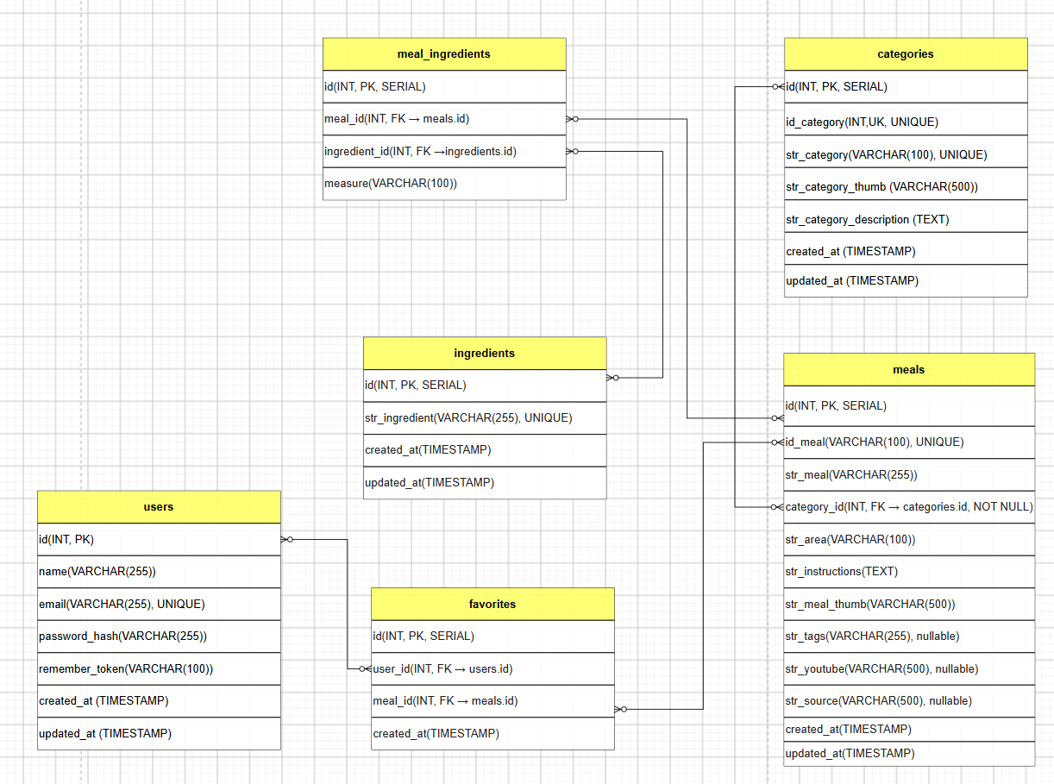
1. categories（カテゴリテーブル） |  |  |  |  |  |  |  |  |  | ERD
No | カラム論理名 | カラム物理名 |  | データ型 |  | PK | UK | NOT NULL | 備考
1 | ID | id |  | INT |  | ○ |  |  | SERIAL
2 | カテゴリID | id_category |  | INT |  |  | ○ |  | UNIQUE
3 | カテゴリ名 | str_category |  | VARCHAR(100)
4 | カテゴリ画像URL | str_category_thumb |  | VARCHAR(500)
5 | カテゴリ説明 | str_category_description |  | TEXT
6 | 作成日時 | created_at |  | TIMESTAMP
7 | 更新日時 | updated_at |  | TIMESTAMP

2. meals（料理テーブル）
No | カラム論理名 | カラム物理名 |  | データ型 |  | PK | UK | NOT NULL | 備考
1 | ID | id |  | INT |  | ○ |  |  | SERIAL
2 | 料理ID | id_meal |  | VACHAR(100) |  |  |  |  | UNIQUE
3 | 料理名 | str_meal |  | VARCHAR(255)
4 | カテゴリID | category_id |  | INT |  |  |  |  | FK → categories.id
5 | エリア | str_area |  | VARCHAR(100)
6 | レシピ説明 | str_instructions |  | TEXT
7 | 料理画像URL | str_meal_thumb |  | VARCHAR(500)
8 | タグ | str_tags |  | VARCHAR(255) |  |  |  |  | nullable
9 | YouTube URL | str_youtube |  | VARCHAR(500) |  |  |  |  | nullable
10 | ソースURL | str_source |  | VARCHAR(500) |  |  |  |  | nullable
11 | 作成日時 | created_at |  | TIMESTAMP
12 | 更新日時 | updated_at |  | TIMESTAMP

3. ingredients（食材テーブル）
No | カラム論理名 | カラム物理名 |  | データ型 |  | PK | UK | NOT NULL | 備考
1 | ID | id |  | INT |  | ○ |  |  | SERIAL
2 | 食材名 | str_ingredient |  | VARCHAR(255) |  |  |  |  | UNIQUE
3 | 作成日時 | created_at |  | TIMESTAMP
4 | 更新日時 | updated_at |  | TIMESTAMP

4. meal_ingredients（料理食材テーブル）
No | カラム論理名 | カラム物理名 |  | データ型 |  | PK | UK | NOT NULL | 備考
1 | ID | id |  | INT |  | ○ |  |  | SERIAL
2 | 料理ID | meal_id |  | INT |  |  |  |  | FK → meals.id
3 | 食材ID | ingredient_id |  | INT |  |  |  |  | FK → ingredients.id
4 | 分量 | measure |  | VARCHAR(100)

5. users （ユーザーテーブル）
No | カラム論理名 | カラム物理名 |  | データ型 |  | PK | UK | NOT NULL | 備考
1 | ID | id |  | INT |  | ○
2 | 名前 | name |  | VARCHAR(255)
3 | メールアドレス | email |  | VARCHAR(255) |  |  |  |  | UNIQUE
4 | パスワード | password |  | VARCHAR(255)
5 | リメンバートークン | remember_token |  | VARCHAR(100)
6 | 作成日時 | created_at |  | TIMESTAMP
7 | 更新日時 | updated_at |  | TIMESTAMP

6. favorites （お気に入りテーブル）
No | カラム論理名 | カラム物理名 |  | データ型 |  | PK | UK | NOT NULL | 備考
1 | ID | id |  | INT |  | ○ |  |  | SERIAL
2 | ユーザーID | user_id |  | INT |  |  |  |  | FK → users.id
3 | 料理ID | meal_id |  | INT |  |  |  |  | FK → meals.id
4 | 作成日時 | careated_at |  | TIMESTAMP

処理フロー
プロジェクト名 | 業務名 | システム名 | 機能ID | 機能名 |  |  |  | 作成日 | 作成者 | 更新日 | 更新者 | 更新者
foodRecipeApp | レシピ管理 | フードレシピシステム | FRB001 | TheMealDBデータ移行バッチ |  |  |  | 2026-07-14 | AnhHT4

開始
フロー図 |  |  |  |  | 説明
 |  |  |  |  | ステップ 1: 初期設定処理する
 |  |  |  |  |  | DBへ接続
 |  |  |  |  |  | DB接続に失敗した場合はエラー終了イベントを発火し、エラー
 |  |  |  |  |  | 終了処理へ移行する。

ステップ 1
初期設定処理・DB接続
処理
 |  |  |  |  | ステップ 2: カテゴリ情報の取得と同期
 |  |  |  |  |  | 外部API（カテゴリ一覧取得）を呼び出し、全カテゴリデータを取得す
 |  |  |  |  |  | る。
 |  |  |  |  |  | 取得したデータをもとに、カテゴリテーブルに登録する
 |  |  |  |  |  | API コール失敗時はエラー終了イベントを発火し、エラー終了処理
 |  |  |  |  |  | へ移行する。

ステップ 2
カテゴリ一覧取得APIコール
 |  |  |  |  | ステップ 3: 料理一覧取得
 |  |  |  |  |  | カテゴリテーブルからカテゴリ名を1つずつループ処理で取得する。
 |  |  |  |  |  | 各カテゴリ名を使って外部API（カテゴリ別料理検索）を呼び出し、所属
 |  |  |  |  |  | する料理ID一覧を取得する。
 |  |  |  |  |  | 当該カテゴリでAPI呼び出しが失敗した場合はスキップし、エラー
 |  |  |  |  |  | 内容をログに記録した上で次のカテゴリの処理を継続
成功
 |  |  |  |  |  | する。
エラーログ終了処理
全カテゴリ取得・
カテゴリテーブル登録
いいえ
はい
 |  |  |  |  | ステップ 4:レシピ詳細情報の取得と保存
 |  |  |  |  |  | ステップ 3で取得した料理IDをループ処理する。
 |  |  |  |  |  | 各レシピIDを使って外部API（料理詳細取得）から詳細情報を取得
 |  |  |  |  |  | する。
 |  |  |  |  |  | ステップ 4.1: 料理テーブルレシピ基本情報を登録する。
 |  |  |  |  |  | ステップ 4.2: APIから返ってきた材料名（最大20件）をループし、空で
 |  |  |  |  |  | ないものを抽出し、食材テーブルに登録する。
 |  |  |  |  |  | ステップ 4.3: 料理食材テーブル（中間テーブル）に対し料理ID、食材ID
 |  |  |  |  |  | 及び分量を登録する。
カテゴリ一覧ループ
 |  |  |  |  |  | 当該料理IDでAPI呼び出しまたはDB登録が失敗した場合はスキップ
ステップ 3
 |  |  |  |  |  | し、エラー内容をログに記録した上で次の料理IDの処理を継続する。

カテゴリ別料理検索APIコール
 |  |  |  |  | 【エラー終了処理】
 |  |  |  |  |  | DB接続失敗時またはAPIコール失敗時はエラー終了イベントを発火し、
 |  |  |  |  |  | エラー終了処理へ移行する。
 |  |  |  |  |  |  | エラー内容のログを記録する
 |  |  |  |  |  |  | 処理を終了する（ステータス：失敗）
成功
ログ記録
当該カテゴリスキップ
いいえ
はい
料理ID一覧取得
 |  |  |  |  | 【正常終了処理】
 |  |  |  |  |  | 全ステップが正常に完了した場合、以下を実施する。
 |  |  |  |  |  |  | 処理結果をログする。
 |  |  |  |  |  |  | バッチステータスを「正常終了（成功）」として記録する

全カテゴリ処理完了
はい
いいえ：次のカテゴリへ

料理ID一覧ループ
ステップ ４

料理詳細取得ＡＰＩコール

成功
ログ記録
当該料理IDをスキップ
料理・食材・料理食材テーブル登録
いいえ
はい

全料理詳細取得処理完了

いいえ：次の料理IDへ

はい

終了

